Prototipos
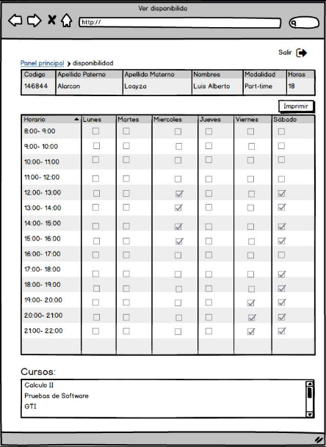
Prototipo 001: Login
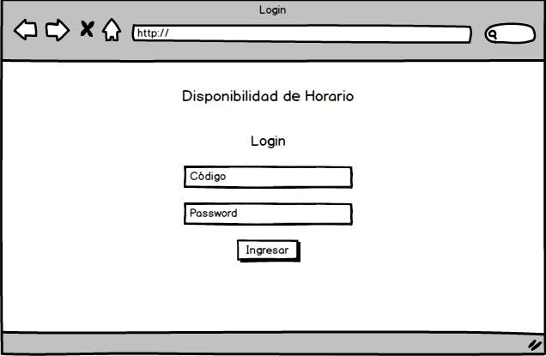

Prototipo 002: Editar información personal

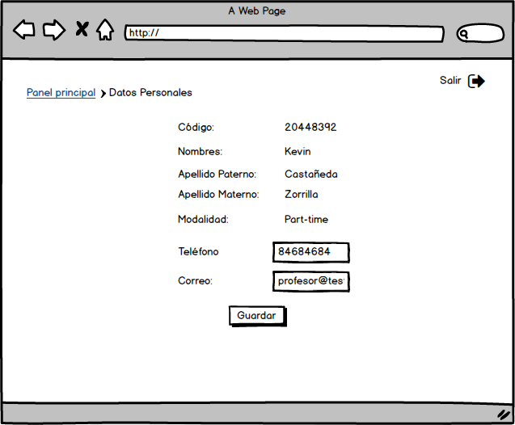

Prototipo 003: Registrar disponibilidad.

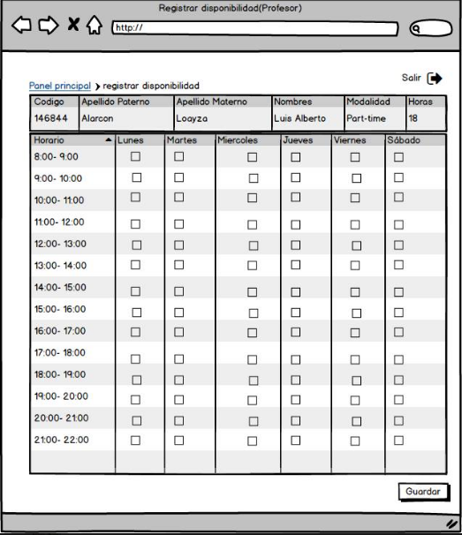

Prototipo 004: Seleccionar cursos

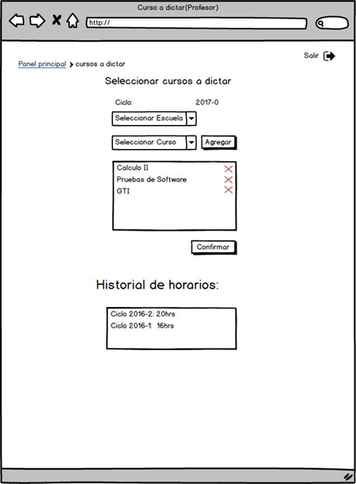

Prototipo 005: Generar reporte

